상품제안서
CF721 네이쳐 복고풍 내화성 행잉 야외 모기 퇴치기 케이스 | 상품코드: F26592

 |  |  |  |  |  |  | 02-412-0044 | www.easy1.co.kr
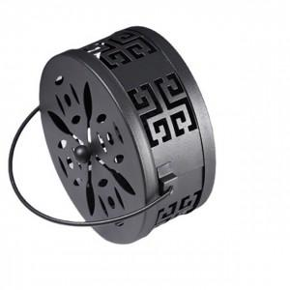

【상세/제작정보】 | 스티커 제작및 부착 비용 별도 문의.

【인쇄/포장옵션】 | / 포장불가능

【공급단가】 | 수량 | 130~ | 260~ | 500~ | 1,000~ | 3,000~
*VAT별도 | 단가 | 5,000원 | 4,920원 | 4,800원 | 4,680원 | 4,600원

【상품 URL】 | http://www.easy1.co.kr/src/goods_detail.php?gdno=26592

